valor presente
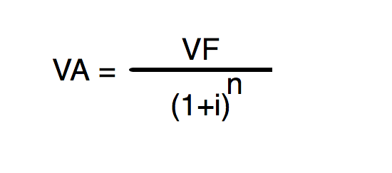

 | VF | 23,853.54 | COLONES
5.97% | I | 0.0597 | ANUAL | 1.0597
 | N | 5 | AÑOS | 5

 |  |  | POTENCIA | 1.34
 |  | VF | 23,853.54

 |  | VA | 17,850.0

 |  | Respuesta

 |  | 23 853.54 colones dentro de 5 años serán el día de hoy 17 850 colones a una tasa de interes del 5.97%

balance situación HOLCIM CR
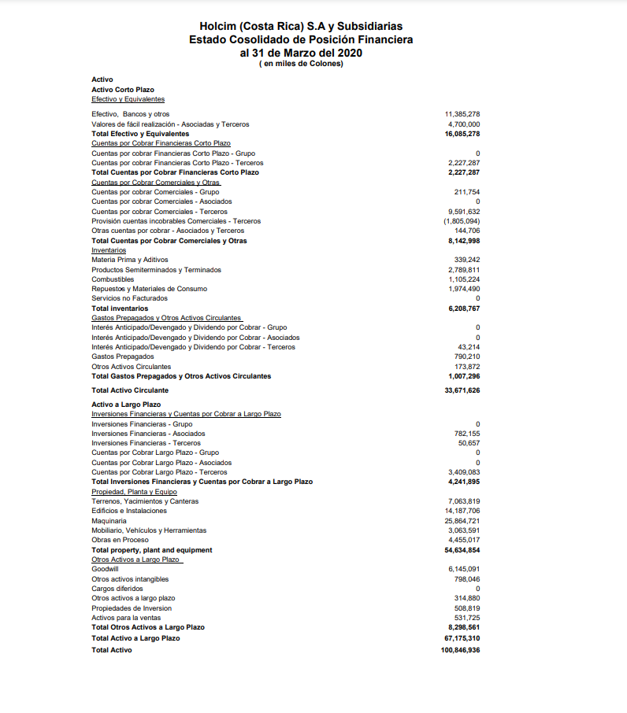
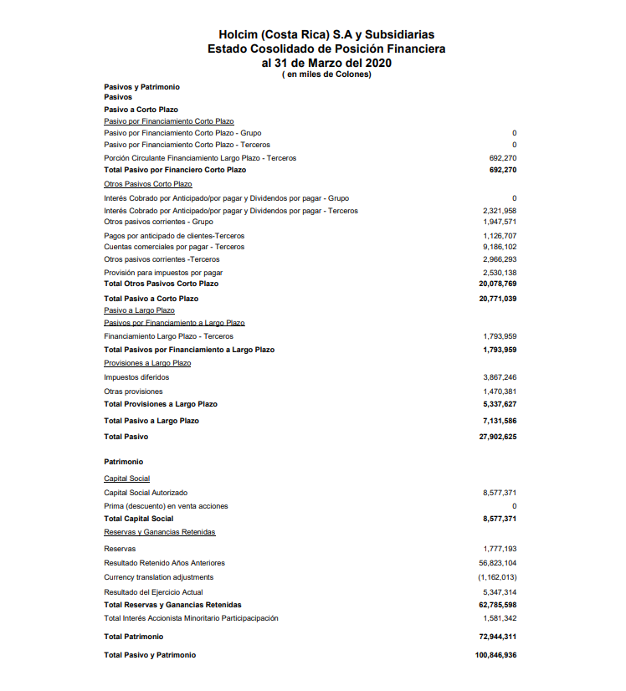

estado resultados HOLCIM CR
